Tabelle1
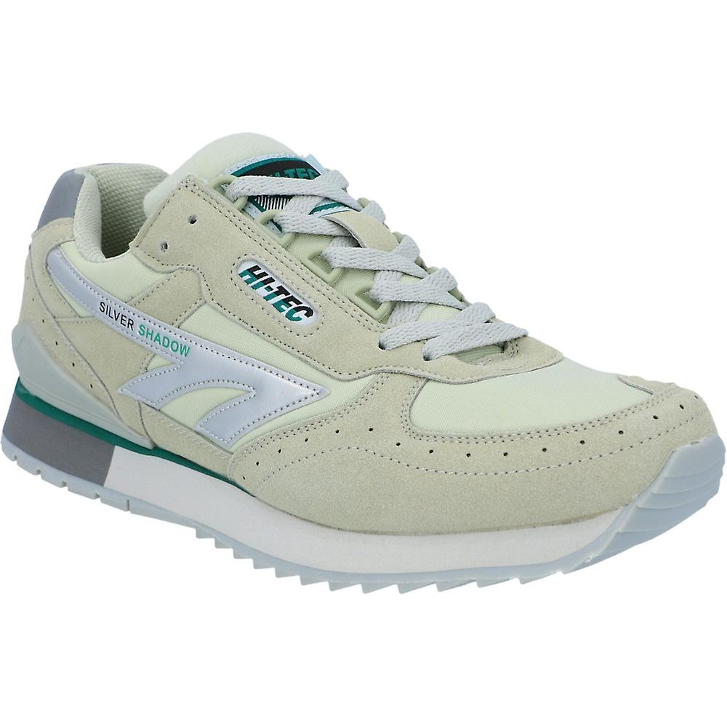
 |  | 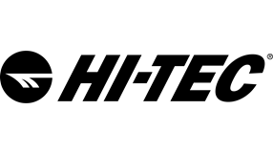
Art.-Nr. | Name | Farbe | UVP | EU | 40 | 41 | 42 | 43 | 44 | 45 | 46 | 47 | 48 | Total
A010002 | SILVER SHADOW OG | silver/grey/green | 89.95 € |  |  | 54 | 114 | 146 | 114 | 81 | 40 |  |  | 549
 |  |  |  |  |  | 54 | 114 | 146 | 114 | 81 | 40 |  |  | 549

